상품제안서
디지토 치폴로팝 블루투스 소형 위치추적기 | 상품코드: S44173

 |  |  |  |  |  |  | 02-713-8555 | www.synergygift.co.kr
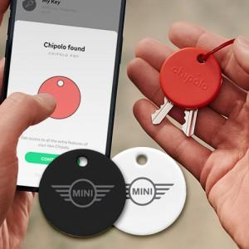

【상세/제작정보】

【인쇄/포장옵션】 | 레이저, DTF필름전사 / 포장지포장

【공급단가】 | 수량 | 20~ | 50~ | 100~ | 300~ | 500~
*VAT별도 | 단가 | 37,800원 | 35,500원 | 34,600원 | 33,650원 | 33,000원

【상품 URL】 | https://www.synergygift.co.kr:443/src/goods_detail.php?gdno=44173

